Días
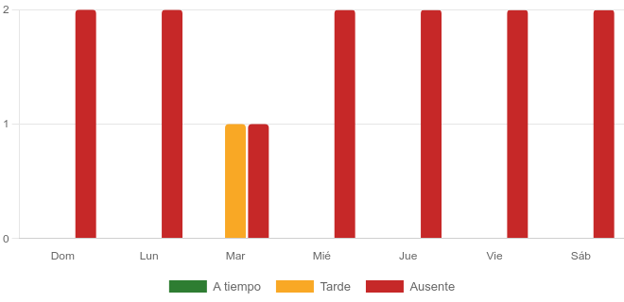
Día | A tiempo | Tarde | Ausente
Dom 2026-05-25 | 0 | 0 | 2
Lun 2026-05-26 | 0 | 0 | 2
Mar 2026-05-27 | 0 | 1 | 1
Mié 2026-05-28 | 0 | 0 | 2
Jue 2026-05-29 | 0 | 0 | 2
Vie 2026-05-30 | 0 | 0 | 2
Sáb 2026-05-31 | 0 | 0 | 2

Total | 0 | 1 | 13

Resumen semanal
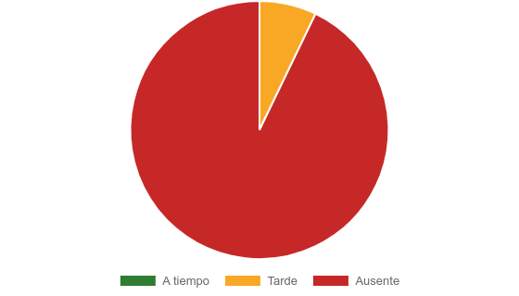
Indicador | Valor
Semana | 2026-05-25 - 2026-05-31
Total registros | 14
A tiempo | 0
Tarde | 1
Ausente | 13

